Estadísticas
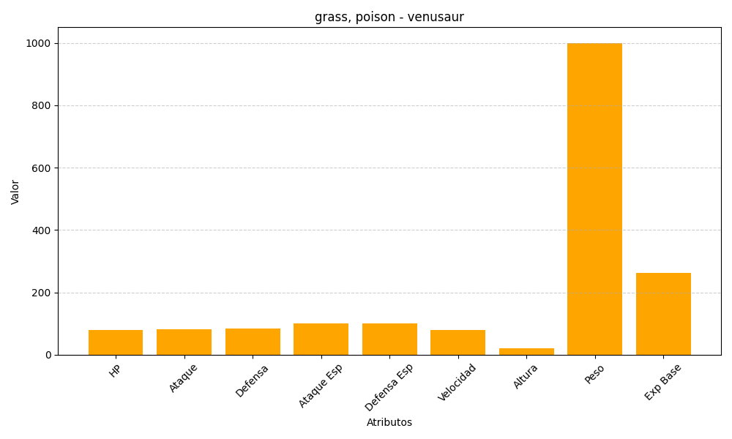
ID | Nombre | Tipo | HP | Ataque | Defensa | Ataque Especial | Defensa Especial | Velocidad | Altura | Peso | Experiencia Base
3 | venusaur | grass, poison | 80 | 82 | 83 | 100 | 100 | 80 | 20 | 1000 | 263

